상품제안서
[액센] N670 수면 겸용 무선충전 블루투스이어폰 1P | 상품코드: F31265

 |  |  |  |  |  |  | 02-412-0044 | www.easy1.co.kr
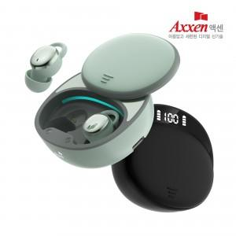

【상세/제작정보】 | 1박스 입수 수량 - 40개

【인쇄/포장옵션】 | 레이저, 풀칼라 / 포장지포장

【공급단가】 | 수량 | 50~ | 100~ | 500~ | 1,000~ | 2,000~
*VAT별도 | 단가 | 16,020원 | 15,760원 | 15,380원 | 14,990원 | 14,740원

【상품 URL】 | https://dev.easy1.co.kr:443/src/goods_detail.php?gdno=31265

